L'ABITARE
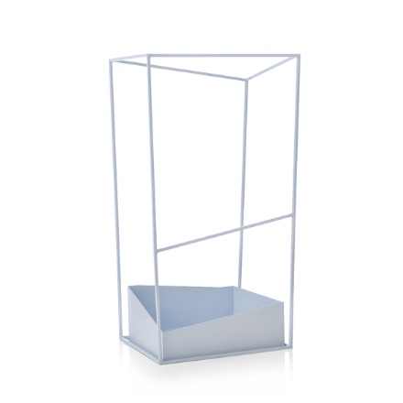
 |  |  |  |  | 55,623 | 978,441.85 €
FOGLIO | CODICE | DESCRIZIONE | FOTO | PVP | NEW QTY | TOTALE
PORTAOMBRELLI | 16100210 | portaombrelli bianco |  | 103.00 € | 174 | 17,922.00 €
PORTAOMBRELLI | 16100211 | portaombrelli nero |  | 109.00 € | 99 | 10,791.00 €
PORTAOMBRELLI | 16100212 | portaombrelli verde |  | 109.00 € | 68 | 7,412.00 €
PORTAOMBRELLI | 16100213 | portaombrelli celeste |  | 109.00 € | 78 | 8,502.00 €
PORTAOMBRELLI | 16100214 | portaombrelli grigio |  | 109.00 € | 108 | 11,772.00 €
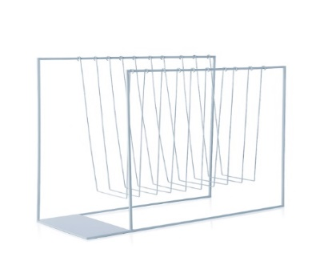
PORTAOMBRELLI | 16100215 | portariviste bianco |  | 93.00 € | 233 | 21,669.00 €
PORTAOMBRELLI | 16100216 | portariviste nero |  | 99.00 € | 120 | 11,880.00 €
PORTAOMBRELLI | 16100217 | portariviste verde |  | 99.00 € | 89 | 8,811.00 €
PORTAOMBRELLI | 16100218 | portariviste celeste |  | 99.00 € | 81 | 8,019.00 €
PORTAOMBRELLI | 16100219 | portariviste grigio |  | 99.00 € | 122 | 12,078.00 €
PORTAOMBRELLI | 16100202 | portariviste in travertino e plexiglass |  | 145.00 € | 21 | 3,045.00 €
PORTAOMBRELLI | 2002880 | porta asciugamani verde |  | 38.00 € | 24 | 912.00 €
PORTAOMBRELLI | 2002881 | porta asciugamani bordeaux | 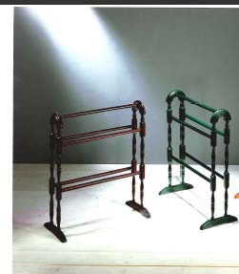 | 38.00 € | 64 | 2,432.00 €
COLLEZIONE TAZZINE | 16870014 | tazzina "Libellule nel vento" |  | 12.90 € | 22 | 283.80 €
COLLEZIONE TAZZINE | 16870015 | tazzina "Rane fiorite" |  | 12.90 € | 11 | 141.90 €
COLLEZIONE TAZZINE | 16870020 | tazzina "Armadillo" |  | 12.90 € | 12 | 154.80 €
COLLEZIONE TAZZINE | 16870021 | tazzina "Dragon" |  | 12.90 € | 1 | 12.90 €
COLLEZIONE TAZZINE | 16870016 | set 6 tazzine in confez regalo |  | 84.00 € | 38 | 3,192.00 €
COLLEZIONE TAZZINE | 16870023 | set 6 tazzine in confez regalo |  | 84.00 € | 16 | 1,344.00 €
COLLEZIONE TAZZINE | 16880090 | tazza caffe' bianca |  | 11.90 € | 166 | 1,975.40 €
COLLEZIONE TAZZINE | 16880094 | tazza caffe' bianca/blu |  | 12.90 € | 44 | 567.60 €
COLLEZIONE TAZZINE | 16880093 | tazza caffe' bianca/rossa |  | 12.90 € | 17 | 219.30 €
COLLEZIONE TAZZINE | 16880091 | tazza caffe' bianca/arancio |  | 12.90 € | 25 | 322.50 €
COLLEZIONE TAZZINE | 16880092 | tazza caffe' bianca/verde |  | 12.90 € | 71 | 915.90 €
COLLEZIONE TAZZINE | 16880133 | tazza the UVA OTTOBRE |  | 13.50 € | 48 | 648.00 €
COLLEZIONE TAZZINE | 16880134 | tazza the MELA NOVEMBRE |  | 13.50 € | 39 | 526.50 €
COLLEZIONE TAZZINE | 16880135 | tazza the MELOGRANO DICEMBRE |  | 13.50 € | 22 | 297.00 €
COLLEZIONE PORCELLANA | 16020074 | spremiagrumi |  | 12.00 € | 386 | 4,632.00 €
COLLEZIONE PORCELLANA | 16880143 | piatto spremiagrumi sabbia |  | 24.00 € | 57 | 1,368.00 €
COLLEZIONE PORCELLANA | 16880163 | FLOW spremiagrumi - h. 28cm |  | 36.00 € | 53 | 1,908.00 €
COLLEZIONE PORCELLANA | 16880165 | TIFFANY teiera/spremiagrumi |  | 34.00 € | 96 | 3,264.00 €
COLLEZIONE PORCELLANA | 16880156 | sale e pepe - h. 8,5cm |  | 19.00 € | 26 | 494.00 €
COLLEZIONE PORCELLANA | 16880157 | portastuzzicadenti |  | 10.00 € | 112 | 1,120.00 €
COLLEZIONE PORCELLANA | 16880158 | zuccheriera - h.11cm |  | 14.00 € | 35 | 490.00 €
COLLEZIONE PORCELLANA | 16880161 | portatovaglioli no 2 - 2 pz |  | 12.50 € | 137 | 1,712.50 €
COLLEZIONE PORCELLANA | 16880162 | portatovaglioli no 3 - 2 pz |  | 12.50 € | 222 | 2,775.00 €
COLLEZIONE PORCELLANA | 16880174 | portatovaglioli no 1 – 2 pz |  | 13.00 € | 150 | 1,950.00 €
COLLEZIONE PORCELLANA | 16880175 | portatovaglioli no 2 - 2 pz |  | 13.00 € | 144 | 1,872.00 €
COLLEZIONE PORCELLANA | 16880176 | portatovaglioli no 3 - 2 pz |  | 13.00 € | 126 | 1,638.00 €
COLLEZIONE PORCELLANA | 16880171 | sale e pepe - h. 8,5cm |  | 24.00 € | 159 | 3,816.00 €
COLLEZIONE PORCELLANA | 16020061 | pulcino |  |  | 215 | 0.00 €
COLLEZIONE PORCELLANA | 16020042 | cigno grande cm 18 oro |  |  | 466 | 0.00 €
COLLEZIONE PORCELLANA | 16020037 | cuore |  |  | 147 | 0.00 €
COLLEZIONE PORCELLANA | 16020067 | candeliere barchetta |  |  | 120 | 0.00 €
COLLEZIONE PORCELLANA | 16020043 | picchio |  |  | 110 | 0.00 €
COLLEZIONE PORCELLANA | 16020066 | coniglio |  |  | 15 | 0.00 €
COLLEZIONE PORCELLANA | 16020038 | farfalla |  |  | 27 | 0.00 €
COLLEZIONE TERRA | 16900029 | centrotavola scolapasta |  | 78.00 € | 4 | 312.00 €
COLLEZIONE TERRA | 16900016 | vaso imbuto |  | 35.00 € | 11 | 385.00 €
COLLEZIONE TERRA | 16900001 | vaso nr 1 nero |  | 49.50 € | 48 | 2,376.00 €
COLLEZIONE TERRA | 16900018 | vaso nr 2 marrone |  | 36.00 € | 28 | 1,008.00 €
COLLEZIONE TERRA | 16900035 | barattolo grande (sale) | 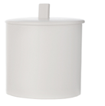 | 19.50 € | 4 | 78.00 €
COLLEZIONE TERRA | 16900036 | barattolo medio (caffè) |  | 18.00 € | 2 | 36.00 €
COLLEZIONE TERRA | 16900026 | pentola lunga bianca |  | 34.00 € | 76 | 2,584.00 €
COLLEZIONE TERRA | 16900002 | forchettone |  | 8.00 € | 37 | 296.00 €
COLLEZIONE TERRA | 16900017 | brocca con coperchio |  | 28.00 € | 20 | 560.00 €
COLLEZIONE TERRA | 16900041 | brocca no 5 nero |  | 37.00 € | 114 | 4,218.00 €
COLLEZIONE TERRA | 16900039 | brocca moka marrone |  | 37.00 € | 5 | 185.00 €
COLLEZIONE TERRA | 16900040 | brocca moka verde |  | 37.00 € | 15 | 555.00 €
COLLEZIONE TERRA | 16900010 | moka bianca |  | 29.50 € | 291 | 8,584.50 €
COLLEZIONE TERRA | 16900003 | vaso no3 bianco |  | 20.00 € | 216 | 4,320.00 €
COLLEZIONE TERRA | 16900011 | bicchiere nr 3 basso bianco |  | 5.50 € | 57 | 313.50 €
COLLEZIONE TERRA | 16900012 | bicchiere nr 1 nero |  | 3.50 € | 576 | 2,016.00 €
COLLEZIONE TERRA | 16900031 | bicchiere nr 4 bianco |  | 5.00 € | 34 | 170.00 €
STR BONE CHINA | 16910028 | vassoio sushi cm 28 |  | 7.50 € | 37 | 277.50 €
STR BONE CHINA | 16910029 | vassoio sushi cm 39 |  | 9.50 € | 142 | 1,349.00 €
STR BONE CHINA | 16910030 | vassoio sushi cm 47 |  | 9.50 € | 48 | 456.00 €
STR BONE CHINA | 16930102 | mixer cm 21x18 |  | 13.00 € | 56 | 728.00 €
STR BONE CHINA | 16930103 | mixer conico alto dia cm 12 |  | 10.50 € | 9 | 94.50 €
STR BONE CHINA | 16931018 | piatto fondo gourmet per riso |  | 12.90 € | 556 | 7,172.40 €
STR BONE CHINA | 16920010 | piatto frutta cm 20 |  | 4.90 € | 221 | 1,082.90 €
STR BONE CHINA | 1692001101 | piatto triangolare cm 20 |  | 2.90 € | 82 | 237.80 €
STR BONE CHINA | 16910010 | piatto frutta quadrato cm 22 |  | 9.90 € | 47 | 465.30 €
STR BONE CHINA | 16920013 | insalatiera tonda cm 25 |  | 16.50 € | 24 | 396.00 €
STR BONE CHINA | 16950113 | inslatiera bassa cm 32 |  | 36.50 € | 40 | 1,460.00 €
STR BONE CHINA | 1691001701 | coppetta goccia 23x13 cm |  | 6.00 € | 42 | 252.00 €
STR BONE CHINA | 1691005801 | piattino pane quadro |  | 2.50 € | 20 | 50.00 €
STR BONE CHINA | 16910058 | piattino caffè quadrato |  | 3.80 € | 185 | 703.00 €
STR BONE CHINA | 16920058 | piattino caffè ovale |  | 3.80 € | 251 | 953.80 €
STR BONE CHINA | 16910051 | lattiera goccia |  | 4.10 € | 106 | 434.60 €
STR BONE CHINA | 16910052 | lattiera ovale |  | 4.10 € | 111 | 455.10 €
STR BONE CHINA | 16910018 | cucchiaio salsa |  | 3.00 € | 297 | 891.00 €
STR BONE CHINA | 16931014 | antipastiera 3 parti |  | 9.00 € | 220 | 1,980.00 €
STR BONE CHINA 2 | 16930012 | piatto fondo cm 23 |  | 10.50 € | 12 | 126.00 €
STR BONE CHINA 2 | 16930009 | piatto pane |  | 3.00 € | 62 | 186.00 €
STR BONE CHINA 2 | 1693001002 | piatto snack |  | 5.50 € | 260 | 1,430.00 €
STR BONE CHINA 2 | 16910021 | salsiera ml 75 |  | 5.90 € | 45 | 265.50 €
STR BONE CHINA 2 | 16930013 | insalatiera cm 20 |  | 14.00 € | 33 | 462.00 €
STR BONE CHINA 2 | 1693001301 | insalatiera cm 25 |  | 14.00 € | 96 | 1,344.00 €
STR BONE CHINA 2 | 1691000901 | piattino rettangolare cm 21x10 |  | 4.40 € | 353 | 1,553.20 €
STR BONE CHINA 2 | 1691002604 | piatto rettangolare cm 43 x 30 |  | 20.50 € | 110 | 2,255.00 €
SIENA 1 | 16950146 | teiera |  | 29.00 € | 8 | 232.00 €
SIENA 1 | 16950152 | lattiera |  | 7.50 € | 145 | 1,087.50 €
SIENA 1 - FILO PLATINO | 16950211 | piatto piano |  | 10.50 € | 2 | 21.00 €
SIENA 1 - FILO PLATINO | 16950210 | piatto frutta |  | 8.90 € | 3 | 26.70 €
SIENA 1 - FILO PLATINO | 16950227 | piatto tondo 30 cm |  | 26.50 € | 3 | 79.50 €
SIENA 1 - FILO PLATINO | 16950246 | teiera |  | 35.00 € | 66 | 2,310.00 €
SIENA 1 - FILO PLATINO | 16950252 | lattera |  | 9.50 € | 57 | 541.50 €
SIENA 1 - FILO NERO | 16950313 | insalatiera bassa |  | 42.00 € | 41 | 1,722.00 €
SIENA 1 - FILO NERO | 16950326 | piatto ovale 36 cm | 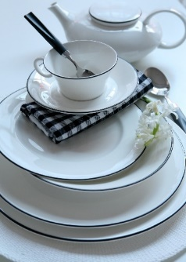 | 39.00 € | 45 | 1,755.00 €
SIENA 1 - FILO NERO | 16950327 | piatto tondo 30 cm |  | 25.50 € | 35 | 892.50 €
SIENA 2 - DAMASCO ROSSO | 16950426 | piatto ovale cm 36 |  | 48.50 € | 10 | 485.00 €
SIENA 2 - DAMASCO ROSSO | 16950413 | insalatiera bassa |  | 51.00 € | 59 | 3,009.00 €
SIENA 2 - DAMASCO ROSSO | 16950446 | teiera |  | 41.00 € | 20 | 820.00 €
SIENA 2 - DAMASCO ROSSO | 16950452 | lattiera |  | 11.00 € | 25 | 275.00 €
SIENA 2 - DAMASCO ROSSO | 16950453 | zuccheriera |  | 12.50 € | 106 | 1,325.00 €
SIENA 2 - DAMASCO ROSSO | 16950459 | tazza the c/piatto |  | 12.00 € | 96 | 1,152.00 €
SIENA 2 - DAMASCO ROSSO | 16950456 | tazza caffè c/piatto |  | 10.25 € | 124 | 1,271.00 €
SIENA 2 - DAMASCO BLU | 16950513 | insalatiera bassa |  | 51.00 € | 33 | 1,683.00 €
SIENA 2 - DAMASCO BLU | 16950524 | piatto ovale 20 cm |  | 22.00 € | 8 | 176.00 €
SIENA 2 - DAMASCO BLU | 16950526 | piatto ovale 36 cm |  | 48.50 € | 28 | 1,358.00 €
SIENA 2 - DAMASCO BLU | 16950527 | piatto tondo 30 cm |  | 32.00 € | 12 | 384.00 €
SIENA 2 - DAMASCO BLU | 16950510 | piatto frutta |  | 9.90 € | 8 | 79.20 €
SIENA 2 - DAMASCO BLU | 16950546 | teiera |  | 41.00 € | 28 | 1,148.00 €
SIENA 2 - DAMASCO BLU | 16950552 | lattiera |  | 11.00 € | 119 | 1,309.00 €
SIENA 2 - DAMASCO BLU | 16950553 | zuccheriera |  | 12.50 € | 51 | 637.50 €
SIENA 2 - DAMASCO BLU | 16950559 | tazza the c/piatto |  | 12.00 € | 161 | 1,932.00 €
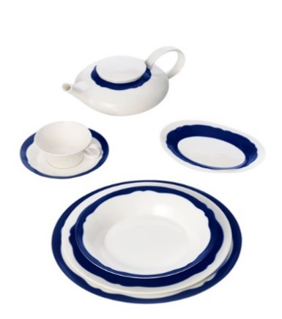
SIENA 2 - AVIGNONE BLU | 16980110 | piatto frutta |  | 9.90 € | 52 | 514.80 €
SIENA 2 - AVIGNONE BLU | 16980112 | piatto fondo |  | 12.50 € | 115 | 1,437.50 €
SIENA 2 - AVIGNONE BLU | 16980127 | piatto tondo 30 cm |  | 32.00 € | 119 | 3,808.00 €
SIENA 2 - AVIGNONE BLU | 16980156 | tazza caffè c/piatto |  | 10.25 € | 53 | 543.25 €
SIENA 2 - AVIGNONE ROSSO | 16980210 | piatto frutta |  | 9.90 € | 114 | 1,128.60 €
SIENA 2 - AVIGNONE ROSSO | 16980212 | piatto fondo |  | 12.50 € | 72 | 900.00 €
SIENA 2 - AVIGNONE ROSSO | 16980224 | piatto ovale 20 cm |  | 22.00 € | 15 | 330.00 €
SIENA 2 - AVIGNONE ROSSO | 16980226 | piatto ovale 36 cm |  | 32.00 € | 14 | 448.00 €
SIENA 2 - AVIGNONE ROSSO | 16980227 | piatto tondo 30 cm |  | 32.00 € | 105 | 3,360.00 €
SIENA 2 - AVIGNONE ROSSO | 16980246 | teiera |  | 41.00 € | 2 | 82.00 €
SIENA 2 - AVIGNONE ROSSO | 16980256 | tazza caffè c/piatto |  | 10.25 € | 184 | 1,886.00 €
FIRENZE COLORI - ROSSO | 16960409 | piatto pane 16 cm |  | 10.50 € | 102 | 1,071.00 €
FIRENZE COLORI - ROSSO | 169604121 | piatto fondo |  | 21.00 € | 45 | 945.00 €
FIRENZE COLORI - GIALLO | 169604093 | piatto pane 16 cm |  | 10.50 € | 4 | 42.00 €
FIRENZE COLORI - GIALLO | 169604103 | piatto frutta |  | 20.00 € | 3 | 60.00 €
FIRENZE COLORI - GIALLO | 169604123 | piatto fondo |  | 12.50 € | 5 | 62.50 €
FIRENZE COLORI - GIALLO | 169604273 | piatto tondo 30 cm |  | 55.00 € | 182 | 10,010.00 €
FIRENZE COLORI - GIALLO | 169604563 | Tazza caffè colorata c/piatto bianco |  | 12.00 € | 14 | 168.00 €
FIRENZE COLORI - CORALLO | 169604104 | piatto frutta |  | 20.00 € | 6 | 120.00 €
FIRENZE COLORI - CORALLO | 169604124 | piatto fondo |  | 21.00 € | 52 | 1,092.00 €
FIRENZE COLORI - CORALLO | 169604274 | piatto tondo 30 cm |  | 55.00 € | 167 | 9,185.00 €
FIRENZE COLORI - CORALLO | 169604094 | corallo - piattino pane cm 16 |  | 10.50 € | 156 | 1,638.00 €
FIRENZE COLORI - CORALLO | 169604564 | corallo - tazza caffè colorata c/piatto bianco |  | 12.00 € | 14 | 168.00 €
FIRENZE COLORI - ARANCIO | 169604275 | piatto tondo 30 cm |  | 55.00 € | 154 | 8,470.00 €
PIATTI MELANINA | 16100220 | piatto piano 27,50 cm ARANCIO |  | 6.50 € | 191 | 1,241.50 €
PIATTI MELANINA | 16100221 | piatto frutta 22,50 cm ARANCIO |  | 5.50 € | 426 | 2,343.00 €
PIATTI MELANINA | 16100222 | piatto fondo 22,50 cm ARANCIO |  | 6.50 € | 207 | 1,345.50 €
PIATTI MELANINA | 16100223 | coppetta 15 cm ARANCIO |  | 5.00 € | 354 | 1,770.00 €
PIATTI MELANINA | 16100224 | piatto piano 27,50 cm ROSSO |  | 6.50 € | 136 | 884.00 €
PIATTI MELANINA | 16100225 | piatto frutta 22,50 cm ROSSO |  | 5.50 € | 292 | 1,606.00 €
PIATTI MELANINA | 16100226 | piatto fondo 22,50 cm ROSSO |  | 6.50 € | 133 | 864.50 €
PIATTI MELANINA | 16100227 | coppetta 15 cm ROSSO |  | 5.00 € | 238 | 1,190.00 €
PIATTI MELANINA | 16100228 | piatto piano 27,50 cm VERDE |  | 6.50 € | 131 | 851.50 €
PIATTI MELANINA | 16100229 | piatto frutta 22,50 cm VERDE |  | 5.50 € | 334 | 1,837.00 €
PIATTI MELANINA | 16100230 | piatto fondo 22,50 cm VERDE |  | 6.50 € | 322 | 2,093.00 €
PIATTI MELANINA | 16100231 | coppetta 15 cm VERDE |  | 5.00 € | 288 | 1,440.00 €
PIATTI MELANINA | 16100232 | piatto piano 27,50 cm GIALLO |  | 6.50 € | 74 | 481.00 €
PIATTI MELANINA | 16100233 | piatto frutta 22,50 cm GIALLO |  | 5.50 € | 348 | 1,914.00 €
PIATTI MELANINA | 16100234 | piatto fondo 22,50 cm GIALLO |  | 6.50 € | 230 | 1,495.00 €
PIATTI MELANINA | 16100235 | coppetta 15 cm GIALLO |  | 5.00 € | 270 | 1,350.00 €
PIATTI MELANINA | 16100236 | piatto piano 27,50 cm BLU |  | 6.50 € | 302 | 1,963.00 €
PIATTI MELANINA | 16100237 | piatto frutta 22,50 cm BLU |  | 5.50 € | 128 | 704.00 €
PIATTI MELANINA | 16100238 | piatto fondo 22,50 cm BLU |  | 6.50 € | 34 | 221.00 €
PIATTI MELANINA | 16100239 | coppetta 15 cm BLU |  | 5.00 € | 171 | 855.00 €
FIRENZE DECORI - FILO PLATINO | 16960110 | piatto frutta |  | 16.00 € | 12 | 192.00 €
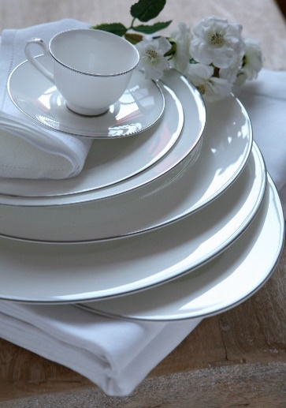
FIRENZE DECORI - FILO PLATINO | 16960118 | zuppiera |  | 87.00 € | 5 | 435.00 €
FIRENZE DECORI - FILO PLATINO | 16960124 | piatto ovale 23 cm |  | 20.00 € | 12 | 240.00 €
FIRENZE DECORI - FILO PLATINO | 16960126 | piatto ovale 35 cm |  | 62.00 € | 4 | 248.00 €
FIRENZE DECORI - FILO PLATINO | 16960146 | teiera |  | 50.00 € | 14 | 700.00 €
FIRENZE DECORI - FILO PLATINO | 16960152 | lattiera |  | 17.00 € | 3 | 51.00 €
FIRENZE DECORI - FILO PLATINO | 16960159 | tazza the c/piatto |  | 17.50 € | 176 | 3,080.00 €
FIRENZE DECORI - FILO PLATINO | 16960112 | piatto fondo |  | 18.00 € | 21 | 378.00 €
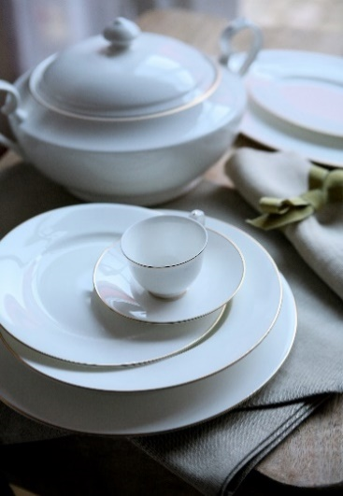
FIRENZE DECORI - FILO ORO | 16960212 | piatto fondo |  | 18.00 € | 159 | 2,862.00 €
FIRENZE DECORI - FILO ORO | 16960218 | zuppiera |  | 87.00 € | 25 | 2,175.00 €
FIRENZE DECORI - FILO ORO | 16960224 | piatto ovale 23 cm |  | 30.00 € | 28 | 840.00 €
FIRENZE DECORI - FILO ORO | 16960226 | piatto ovale 35 cm |  | 62.00 € | 20 | 1,240.00 €
FIRENZE DECORI - FIRENZE BOTANICA | 16960310 | piatto frutta |  | 17.00 € | 95 | 1,615.00 €
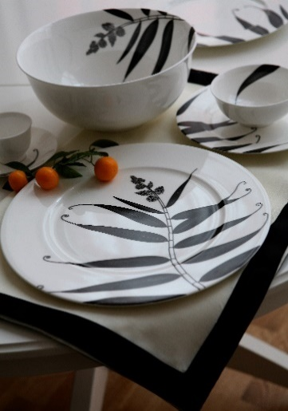
FIRENZE DECORI - FIRENZE BOTANICA | 16960312 | piatto fondo |  | 19.00 € | 39 | 741.00 €
FIRENZE DECORI - FIRENZE BOTANICA | 16960324 | piatto ovale 23 cm |  | 24.00 € | 18 | 432.00 €
FIRENZE DECORI - FIRENZE BOTANICA | 16960326 | piatto ovale 35 cm |  | 73.00 € | 10 | 730.00 €
FIRENZE DECORI - FIRENZE BOTANICA | 16960327 | piatto tondo 30 cm |  | 56.00 € | 112 | 6,272.00 €
FIRENZE DECORI - FIRENZE BOTANICA | 16960346 | teiera |  | 54.00 € | 2 | 108.00 €
FIRENZE DECORI - FIRENZE BOTANICA | 16960352 | lattiera |  | 18.00 € | 8 | 144.00 €
FIRENZE DECORI - FIRENZE BOTANICA | 16960353 | zuccheriera |  | 24.00 € | 5 | 120.00 €
NINNOLI | 16020001 | ape bianca - sale e pepe |  | 14.90 € | 365 | 5,438.50 €
NINNOLI | 16020002 | topo bianco- sale e pepe |  | 14.90 € | 365 | 5,438.50 €
NINNOLI | 16020003 | uccellino bianco - sale e pepe |  | 14.90 € | 351 | 5,229.90 €
NINNOLI | 16020004 | gatto bianco - sale e pepe |  | 14.90 € | 387 | 5,766.30 €
NINNOLI - COLORATI | 16020006 | scatola c/topo bianco |  | 44.00 € | 81 | 3,564.00 €
NINNOLI - COLORATI | 16020008 | scatola c/gatto bianco |  | 44.00 € | 99 | 4,356.00 €
NINNOLI - COLORATI | 16020005 | scatola c/ape bianca |  | 44.00 € | 63 | 2,772.00 €
NINNOLI - COLORATI | 16020009 | ape colorata - sale e pepe |  | 16.00 € | 178 | 2,848.00 €
NINNOLI - COLORATI | 16020010 | topo colorato - sale e pepe |  | 16.00 € | 190 | 3,040.00 €
NINNOLI - COLORATI | 16020011 | uccellino colorato - sale e pepe |  | 16.00 € | 47 | 752.00 €
NINNOLI - COLORATI | 16020012 | gatto colorato - sale e pepe |  | 16.00 € | 116 | 1,856.00 €
NINNOLI - COLORATI | 16020015 | scatola c/uccellino colorato |  | 48.00 € | 8 | 384.00 €
NINNOLI - COLORATI | 16020014 | scatola c/topo colorato |  | 48.00 € | 66 | 3,168.00 €
NINNOLI - COLORATI | 16020016 | scatola c/gatto colorato |  | 48.00 € | 75 | 3,600.00 €
NINNOLI - COLORATI | 16020013 | scatola c/ape colorata |  | 48.00 € | 48 | 2,304.00 €
NINNOLI - ANGELI | 16880302 | angioletto arancio c/ali oro | 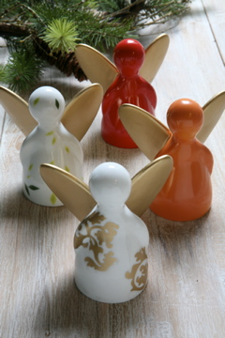 | 15.00 € | 213 | 3,195.00 €
NINNOLI - ANGELI | 16880309 | angelo REBUS |  | 25.00 € | 550 | 13,750.00 €
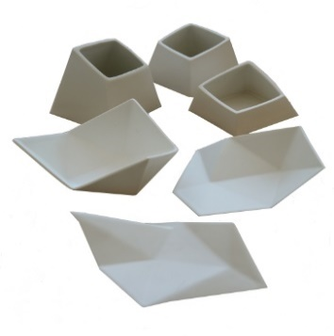
VASI E MINIVASI | 16020052 | piattino basso |  | 6.50 € | 205 | 1,332.50 €
VASI E MINIVASI | 16020053 | piattino alto |  | 6.50 € | 164 | 1,066.00 €
VASI E MINIVASI | 16020056 | forma 2 media |  | 7.50 € | 33 | 247.50 €
VASI E MINIVASI | 16020057 | forma 3 bassa |  | 7.50 € | 179 | 1,342.50 €
VASI E MINIVASI | 16001428 | minivaso GRANITO |  | 9.00 € | 126 | 1,134.00 €
VASI E MINIVASI | 16003208 | mini soliflor MOON |  | 10.00 € | 74 | 740.00 €
VASI E MINIVASI | 16003209 | mini soliflor MOON |  | 10.00 € | 6 | 60.00 €
VASI E MINIVASI | 16003210 | mini soliflor MOON |  | 10.00 € | 18 | 180.00 €
VASI E MINIVASI | 16880205 | miivaso bianco AUTUNNO |  | 12.00 € | 10 | 120.00 €
VASI E MINIVASI | 16880206 | minivaso bianco INVERNO |  | 12.00 € | 4 | 48.00 €
VASI E MINIVASI | 16800004 | vaso cm 22 SAHARA |  | 58.00 € | 35 | 2,030.00 €
VASI E MINIVASI | 16650799 | vaso INFINITO |  | 40.00 € | 67 | 2,680.00 €
NATALE CANDELIERI | 16800119 | MODUS set 2 b,co/1 oro |  | 20.00 € | 111 | 2,220.00 €
NATALE CANDELIERI | 16800120 | MODUS set oro/verde/b,co |  | 20.00 € | 155 | 3,100.00 €
NATALE CANDELIERI | 168129373 | ATMOSFERA candeliere 11x11 sat |  | 10.00 € | 348 | 3,480.00 €
NATALE CANDELIERI | 168129385 | ATMOSFERA candeliere 11x11 silver |  | 10.00 € | 462 | 4,620.00 €
NATALE CANDELIERI | 168129386 | ATMOSFERA candeliere 11x11 rosso |  | 10.00 € | 469 | 4,690.00 €
NATALE CANDELIERI | 168127395 | RENNA tealight 11 cm |  | 3.00 € | 93 | 279.00 €
NATALE CANDELIERI | 168127993 | RENNA piatto con 4 candele |  | 11.50 € | 34 | 391.00 €
NATALE CANDELIERI | 168129375 | RENNA set 4 pz tealight 6,5 cm |  | 8.00 € | 296 | 2,368.00 €
...
FOGLIO | CODICE | DESCRIZIONE | FOTO | PVP | NEW QTY | TOTALE
NATALE PENDENTI | 16860006 | FARFALLA in feltro 12 pz C/R |  | 9.00 € | 192 | 1,728.00 €
NATALE PENDENTI | 16860009 | PALLA in feltro 7 cm 6 pz C/R |  | 10.00 € | 180 | 1,800.00 €
NATALE PENDENTI | 16860010 | PALLA in feltro 6 cm 6 pz C/R |  | 8.00 € | 332 | 2,656.00 €
NATALE PENDENTI | 160029255 | PENDENTE FOGLIA FELCE cm 8 |  | 6.50 € | 35 | 227.50 €
NATALE PENDENTI | 168129382 | ABETE ramo c/neve 54 cm |  | 5.00 € | 348 | 1,740.00 €
NATALE PENDENTI | 168129383 | ABETE ramo c/neve 104 cm |  | 10.00 € | 447 | 4,470.00 €
NATALE PENDENTI | 168129384 | ABETE ramo c/pigna 78 cm |  | 1.50 € | 504 | 756.00 €
NATALE FIGURE - FIGURE IN LEGNO | 168497940 | STELLA ROSSA 25 cm |  | 5.00 € | 770 | 3,850.00 €
NATALE FIGURE - FIGURE IN LEGNO | 168497941 | STELLA ROSSA 30 cm |  | 6.00 € | 672 | 4,032.00 €
NATALE FIGURE - FIGURE IN LEGNO | 16497942 | STELLA ROSSA 40 cm |  | 11.50 € | 265 | 3,047.50 €
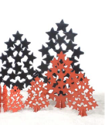
NATALE FIGURE - FIGURE IN LEGNO | 168502600 | STELLA ROSSA 50 cm |  | 18.50 € | 152 | 2,812.00 €
NATALE FIGURE - FIGURE IN LEGNO | 168502602 | STELLA ROSSA 60 cm |  | 27.50 € | 48 | 1,320.00 €
NATALE FIGURE - FIGURE IN LEGNO | 168502601 | STELLA NERA 50 cm |  | 18.50 € | 280 | 5,180.00 €
NATALE FIGURE - FIGURE IN LEGNO | 168502603 | STELLA NERA 60 cm |  | 27.50 € | 156 | 4,290.00 €
NATALE FIGURE - FIGURE IN LEGNO | 16850368 | STELLA ROSSA figura 4 abeti 20 cm |  | 16.50 € | 266 | 4,389.00 €
NATALE FIGURE - FIGURE IN PORCELLANA | 16830046 | RENNA |  | 3.50 € | 607 | 2,124.50 €
NATALE FIGURE - FIGURE IN PORCELLANA | 16831247 | CAMINETTO |  | 5.20 € | 1,100 | 5,720.00 €
NATALE FIGURE - FIGURE IN PORCELLANA | 16831248 | CAVALLO A DONDOLO |  | 5.20 € | 707 | 3,676.40 €
NATALE FIGURE - FIGURE IN PORCELLANA | 16831249 | SEDIA A DONDOLO |  | 5.20 € | 1,073 | 5,579.60 €
NATALE FIGURE - FIGURE IN PORCELLANA | 16831250 | SOFA |  | 5.20 € | 1,090 | 5,668.00 €
NATALE FIGURE - FIGURE IN PORCELLANA | 16831251 | PIANOFORTE |  | 5.20 € | 1,090 | 5,668.00 €
NATALE FIGURE - FIGURE IN PORCELLANA | 168000061 | piatto panettone verde/oro |  | 19.00 € | 58 | 1,102.00 €
NATALE PRESEPE | 16817308 | sacra famiglia |  | 22.00 € | 332 | 7,304.00 €
...
FOGLIO | CODICE | DESCRIZIONE | FOTO | PVP | NEW QTY | TOTALE
NATALE PRESEPE | 16817610 | casa no 8 |  | 12.50 € | 183 | 2,287.50 €
NATALE PRESEPE | 16817611 | casa con torre |  | 21.50 € | 132 | 2,838.00 €
NATALE PRESEPE | 16817613 | casa no 9 |  | 19.50 € | 82 | 1,599.00 €
NATALE PRESEPE | 16817616 | casa no 1 ORO |  | 21.50 € | 139 | 2,988.50 €
NATALE PRESEPE | 16817617 | casa no 3 ORO |  | 22.00 € | 145 | 3,190.00 €
NATALE PRESEPE | 16817600 | grotta bianca |  | 22.50 € | 441 | 9,922.50 €
NATALE PRESEPE | 16817620 | grotta decoro floreale |  | 24.50 € | 24 | 588.00 €
NATALE PRESEPE | 16817623 | grotta con pietre |  | 24.50 € | 8 | 196.00 €
NATALE PRESEPE | 16817615 | grotta ORO |  | 22.50 € | 81 | 1,822.50 €
NATALE PRESEPE | 16817601 | casa c/grate-grotta |  | 13.00 € | 209 | 2,717.00 €
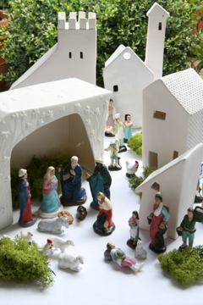
NATALE PRESEPE | 16816907 | set personaggi B |  | 14.00 € | 192 | 2,688.00 €
NATALE PRESEPE | 16816908 | set personaggi C |  | 14.00 € | 168 | 2,352.00 €
NATALE PRESEPE | 16816909 | set animali |  | 13.00 € | 182 | 2,366.00 €
NATALE PRESEPE | 16816910 | sacra famiglia e re magi |  | 15.00 € | 240 | 3,600.00 €
NATALE PRESEPE_2 | 16817430 | bue e asino |  | 7.50 € | 750 | 5,625.00 €
NATALE PRESEPE_2 | 16817432 | rmini re magi |  | 16.50 € | 21 | 346.50 €
NATALE PRESEPE_2 | 16817431 | 3 uomini con bambina |  | 16.50 € | 82 | 1,353.00 €
NATALE PRESEPE_2 | 16817434 | 3 donne |  | 10.00 € | 270 | 2,700.00 €
NATALE PRESEPE_2 | 16817435 | cammello/cammelliere |  | 7.00 € | 194 | 1,358.00 €
NATALE PRESEPE_2 | 16817514 | grotta |  | 8.50 € | 60 | 510.00 €
NATALE PRESEPE_2 | 16817520 | miniset casa 1 + casa 6 |  | 11.50 € | 100 | 1,150.00 €
NATALE PRESEPE_2 | 16817523 | miniset casa 7 + casa 3 |  | 15.50 € | 133 | 2,061.50 €
NATALE PRESEPE_2 | 16817527 | miniset casa 5 + casa 8 + casa 9 |  | 15.50 € | 20 | 310.00 €
...
FOGLIO | CODICE | DESCRIZIONE | FOTO | PVP | NEW QTY | TOTALE
NATALE PRESEPE_2 | 16816904 | set animali |  | 12.00 € | 215 | 2,580.00 €
NATALE PRESEPE_2 | 16816905 | sacra famiglia e re magi |  | 14.00 € | 390 | 5,460.00 €
NATALE PRESEPE_2 | 16816906 | Set colore |  | 14.00 € | 190 | 2,660.00 €
LAB TRAVEL ORANGE | 16150041 | pochette media 25x8x15 |  | 13.00 € | 210 | 2,730.00 €
LAB TRAVEL ORANGE | 16150042 | borsina toilette grande 25x12,7x19,5 |  | 35.00 € | 220 | 7,700.00 €
LAB TRAVEL ORANGE | 16150046 | organizer per scarpe 50x23,5x8,5 |  | 21.00 € | 76 | 1,596.00 €
LAB TRAVEL ORANGE | 16150047 | coppia di borse per biancheria |  | 23.50 € | 14 | 329.00 €
LAB TRAVEL ORANGE | 16150044 | porta abiti / camicie 44x29 |  | 27.50 € | 131 | 3,602.50 €
LAB TRAVEL ORANGE | 16150045 | organizer x vestiti M 49x9x33 |  | 16.50 € | 230 | 3,795.00 €
LAB TRAVEL ECRU | 16150001 | pochette piccola 22x5,2x8,5 |  | 8.75 € | 325 | 2,843.75 €
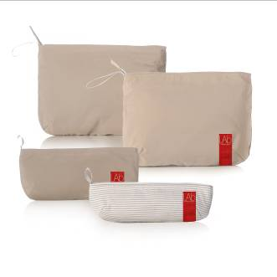
LAB TRAVEL ECRU | 16150002 | pochette piccola a righe 19x3,4x5,5 |  | 8.25 € | 383 | 3,159.75 €
LAB TRAVEL ECRU | 16150003 | pochette media 25x8x15 |  | 13.00 € | 276 | 3,588.00 €
LAB TRAVEL ECRU | 16150004 | pochette grande |  | 15.00 € | 287 | 4,305.00 €
LAB TRAVEL ECRU | 16150010 | borsina toilette piccola |  | 29.00 € | 219 | 6,351.00 €
LAB TRAVEL ECRU | 16150011 | borsina toilette grande |  | 35.00 € | 203 | 7,105.00 €
LAB TRAVEL ECRU | 16150015 | borsa make up 20x6x12,5 |  | 31.00 € | 162 | 5,022.00 €
LAB TRAVEL ECRU | 16150020 | organizer per Iphone / elettronica |  | 24.50 € | 91 | 2,229.50 €
LAB TRAVEL ECRU | 16150030 | organizer per vestiti grande |  | 18.50 € | 190 | 3,515.00 €
LAB TRAVEL ECRU | 16150031 | organizer per vestiti medio |  | 16.50 € | 69 | 1,138.50 €
LAB TRAVEL ECRU | 16150032 | organizer per vestiti piccolo |  | 13.50 € | 200 | 2,700.00 €
LAB TRAVEL ECRU | 16150035 | organizer per accessori/cinture |  | 17.00 € | 328 | 5,576.00 €
LAB TRAVEL ECRU | 16150037 | borsa x scarpe 50x23,5x8,5 |  | 21.00 € | 24 | 504.00 €
CRISTAL DE SEVRES S.L. | 8500106018 | DECANTER (50064-23 |  | 130.00 € | 20 | 2,600.00 €
...

